Sheet1
プログラムの解説を行います。

集計したいエクセルをフォルダーに移動します。
そのフォルダーの中に私が作成したプログラムを入れて実行してください

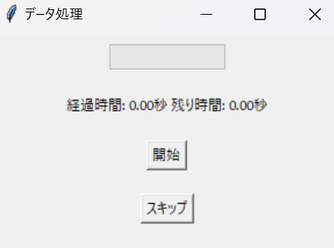

プログラムを実行するとこのような画面が出てきます。
まずは開始を押してください。

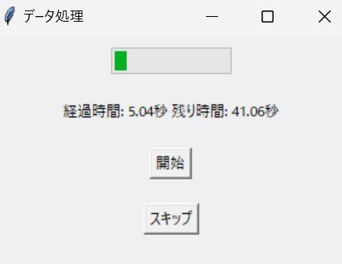

このようにプログラムが開始します。
このプログラムではフォルダー内のエクセルデータを繋げています。

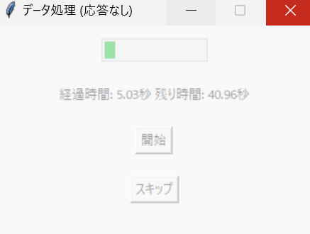
※このように （応答なし）が表示された場合はプログラムを最初からやり直してください。

データ数が多くなると非常にパソコンが重くなります。
プログラム以外の作業は実施しないようにお願いします。
プログラムが途中で止まります。

プログラム完了後は条件選択の画面がでます。
また、CSVファイルの作成がされます。

このファイルがある場合は最初の画面のスキップを押してください。
2回目からはデータ処理の時間が短縮されます。

フォルダー内のエクセルファイルが変更された場合は
CSVを作り直す必要があります。
必ず開始を押してください。

データの処理が完了したら
条件選択の画面が表示されます。

すべて選択後は確認ボタンを押してください。
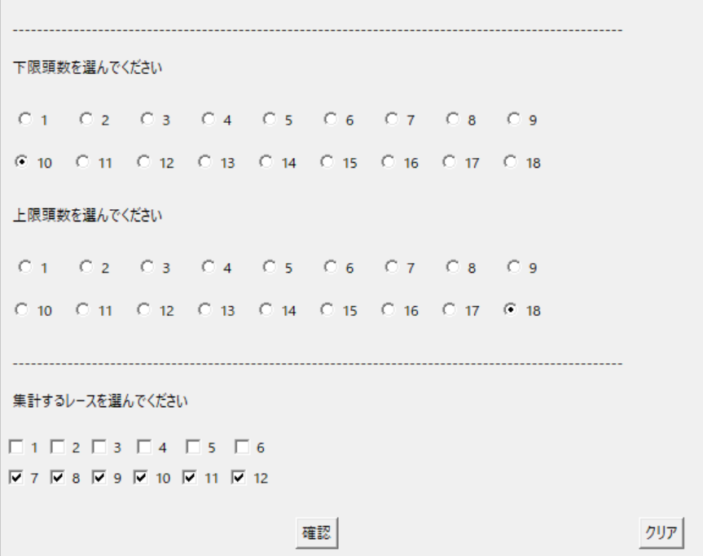

隣のクリアボタンを押せばすべての選択が消去されます。

確認ボタンを押したら
条件の最終確認があります。
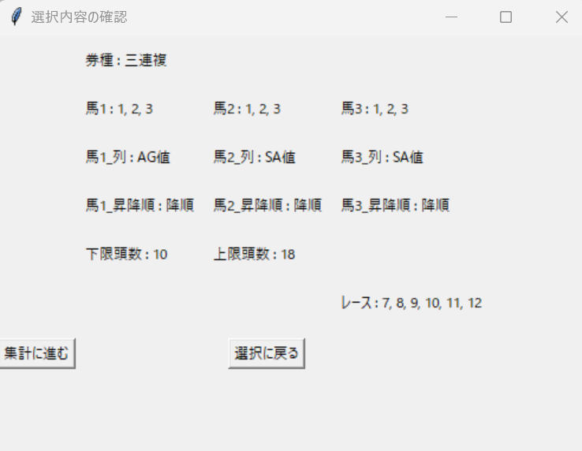

選択に戻る で条件選択の画面に進みます。
問題なければ 集計に進む をクリックしてください。
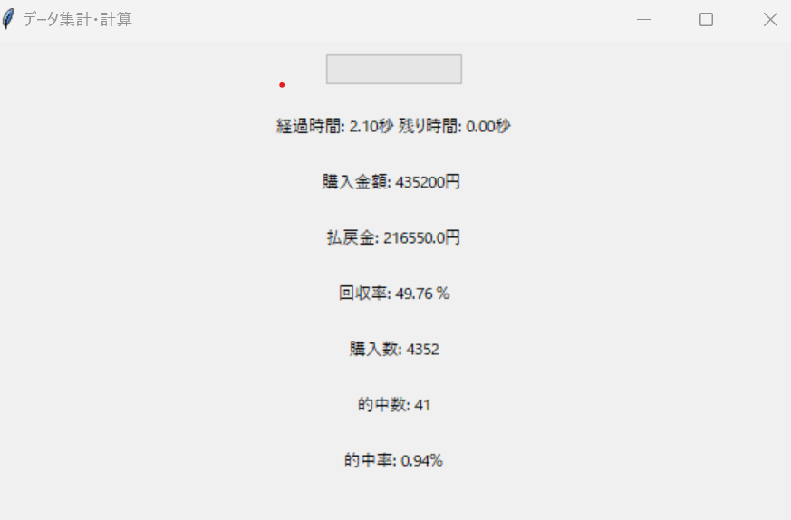

データの計算が終了したらこのように表示されます。
計算終了後は計算に使用したCSVが出力されます。

これで1連の流れは完了です。

条件を変えて再計算したい場合は
[データ集計・計算 選択内容の確認]を×で閉じて条件の選択を実施してください。

